Лист1
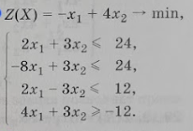
Минимум считаем
Переменные
0 | -4
Коэф. Цф |  | ЦФ
-1 | 4 | -16
Ограничения
x1 | x2
2 | 3 | 0 | <= | 24
-8 | 3 | 0 | <= | 24
2 | 3 | 0 | <= | 12
4 | 3 | 0 | >= | -12
1 | 0 | 0 | <= | 0
0 | 1 | 0 | <= | 0

